Trang_bìa
Posts and Telecommunications Institute of Technology |  |  |  |  |  | Thiết kế | Tài liệu phát triển |  | Tên hệ thống |  | Quản lý mua bán thực phẩm tươi sống và nhu yếu phẩm |  |  |  | Người tạo |  | Trần Minh Phúc | Ngày tạo |  | 2023-09-30
 |  |  |  |  |  |  |  |  |  |  |  |  |  |  | Người cập nhật |  |  | Ngày cập nhật
 |  |  |  |  |  |  |  |  | Màn hình (ID) |  | Customer_Login |  | Màn hình (Tên) |  | Màn hình đăng nhập
QUẢN LÝ THỰC PHẨM TƯƠI SỐNG VÀ NHU YẾU PHẨM Tài liệu phát triển hệ thống

Version 1.0

 |  |  |  |  |  |  |  |  |  | 1. Mục đích |  | 7. Giao diện màn hình
 |  |  |  |  |  |  |  |  |  | 2. Giới hạn hoạt động |  | 8. Danh sách hạng mục
 |  |  |  |  |  |  |  |  |  | 3. Giới hạn hệ thống |  | 9. Khái quát chức năng
 |  |  |  |  |  |  |  |  |  | 4. Chức năng liên quan |  | 10. Xử lý chi tiết
 |  |  |  |  |  |  |  |  |  | 5. Không bao gồm
 |  |  |  |  |  |  |  |  |  | 6. Sơ đồ

Posts and Telecommunications Institute of Technology |  |  |  |  |  | Thiết kế | Tài liệu phát triển |  | Tên hệ thống |  | Quản lý mua bán thực phẩm tươi sống và nhu yếu phẩm |  |  |  | Người tạo |  | Trần Minh Phúc | Ngày tạo |  | 2023-09-30
 |  |  |  |  |  |  |  |  |  |  |  |  |  |  | Người cập nhật |  |  | Ngày cập nhật
 |  |  |  |  |  |  |  |  | Màn hình (ID) |  | Customer_Login |  | Màn hình (Tên) |  | Màn hình đăng nhập

 | Lịch sử chỉnh sửa

 | Ver |  | Ngày cập nhật |  | Nội dung cập nhật |  |  |  |  |  | Người cập nhật
 |  |  |  |  |  |  |  |  |  |  |  | Ngày duyệt |  | Người duyệt |  | Ngày duyệt |  |  | Người duyệt
 | 1 |  | 2023-09-30 |  | Tạo mới |  |  |  |  |  | Trần Minh Phúc | 2023-09-30 |  | Trần Minh Phúc

Posts and Telecommunications Institute of Technology |  |  |  |  |  | Thiết kế | Tài liệu phát triển |  | Tên hệ thống |  | Quản lý mua bán thực phẩm tươi sống và nhu yếu phẩm |  |  |  | Người tạo |  | Trần Minh Phúc | Ngày tạo |  | 2023-09-30
 |  |  |  |  |  |  |  |  |  |  |  |  |  |  | Người cập nhật |  |  | Ngày cập nhật
 |  |  |  |  |  |  |  |  | Màn hình (ID) |  | Customer_Login |  | Màn hình (Tên) |  | Màn hình đăng nhập phía khách hàng

 | 1. Mục đích
 |  | - Dùng cho khách hàng để đăng nhập vào hệ thống
 |  | - Khách hàng nhập email và mật khẩu đã đăng ký để đăng nhập
 |  | - Sau khi nhấn nút "Đăng nhập" , trường hợp phát sinh lỗi thì hiển thị thông báo lỗi, nếu không thì sẽ tắt hộp thoại đăng nhập, hoặc chuyển hướng đến trang chủ

 | 2. Giới hạn hoạt động
 |  | Không có

 | 3. Giới hạn hệ thống
 |  | Không có

 | 4. Chức năng liên quan
 |  | Không có

 | 5. Không bao gồm
 |  | Không có

Posts and Telecommunications Institute of Technology |  |  |  |  |  | Thiết kế | Tài liệu phát triển |  | Tên hệ thống |  | Quản lý mua bán thực phẩm tươi sống và nhu yếu phẩm |  |  |  | Người tạo |  | Trần Minh Phúc | Ngày tạo |  | 2023-09-30
 |  |  |  |  |  |  |  |  |  |  |  |  |  |  | Người cập nhật |  |  | Ngày cập nhật
 |  |  |  |  |  |  |  |  | Màn hình (ID) |  | Customer_Login |  | Màn hình (Tên) |  | Màn hình đăng nhập phía khách hàng
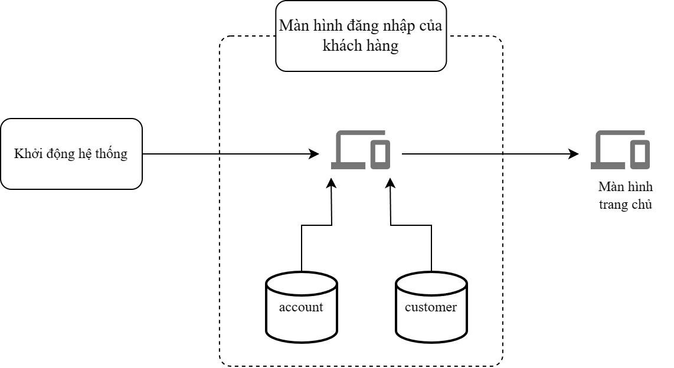
 | 6. Sơ đồ

 | Table

 | № | Loại |  | Tên |  |  |  | I/O | Ghi chú
 | 1 | M |  | account |  | Table quản lý thông tin tài khoản |  | I
 | 2 | M |  | customer |  | Table quản lý thông tin khách hàng |  | I
 | 4
 | 5
 | 6
 | 7
 | 8
 | 9
 | 10

 |  |  |  | ※ Loại (M: Master / T: Transaction table / Ⅰ: INI file / W: work table / V: view / S: stored procedures / L: SQL loader / F: file)

Thiết_kế
Posts and Telecommunications Institute of Technology |  |  |  |  |  |  | Thiết kế |  |  |  | Tài liệu phát triển |  |  |  | Tên hệ thống |  |  |  | Quản lý mua bán thực phẩm tươi sống và nhu yếu phẩm |  |  |  |  |  | Người tạo | Trần Minh Phúc | Ngày tạo | 2023-09-30
 |  |  |  |  |  |  |  |  |  |  |  |  |  |  |  |  |  |  |  |  |  |  |  |  | Người cập nhật |  | Ngày cập nhật
 |  |  |  |  |  |  |  |  |  |  |  |  |  |  | Màn hình (ID) |  |  |  | Customer_Login |  |  | Màn hình (Tên) |  |  | Màn hình đăng nhập

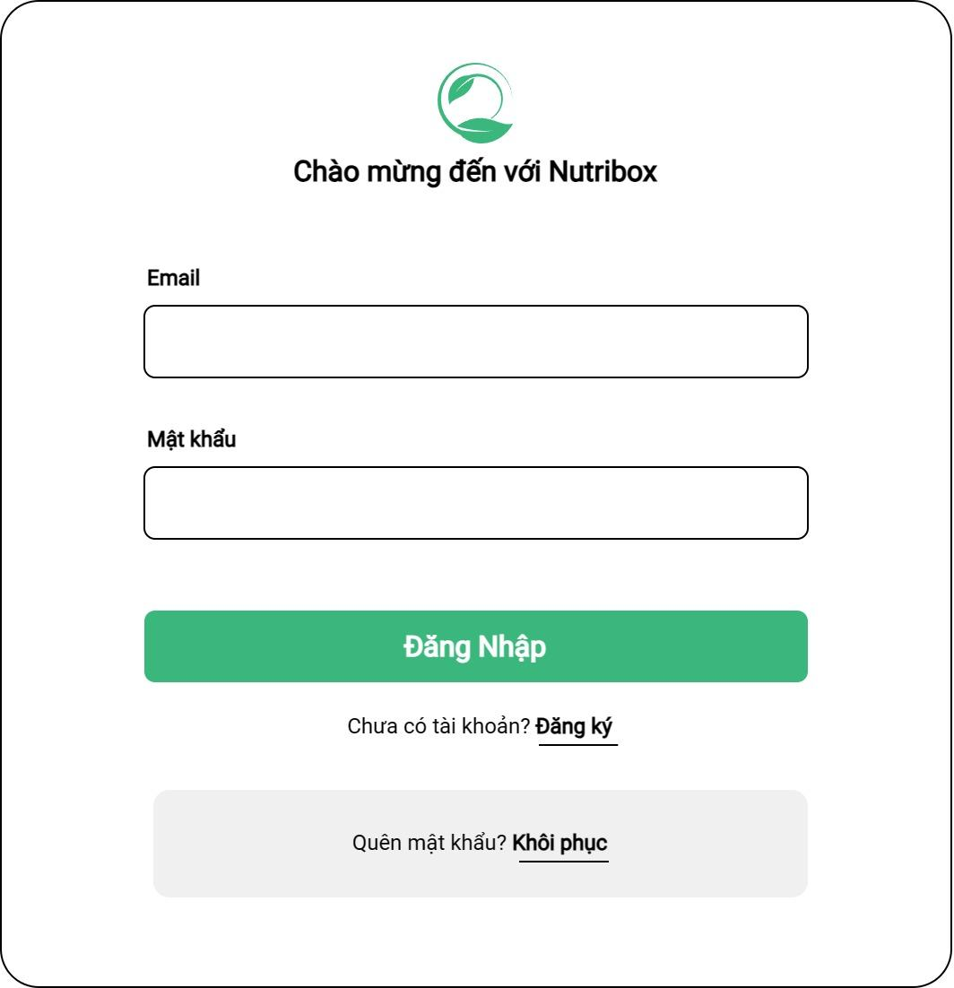
 | 7. Giao diện màn hình

Posts and Telecommunications Institute of Technology |  |  |  |  |  |  | Thiết kế |  |  |  | Tài liệu phát triển |  |  |  | Tên hệ thống |  |  |  | Quản lý mua bán thực phẩm tươi sống và nhu yếu phẩm |  |  |  |  |  | Người tạo | Trần Minh Phúc | Ngày tạo | 2023-09-30
 |  |  |  |  |  |  |  |  |  |  |  |  |  |  |  |  |  |  |  |  |  |  |  |  | Người cập nhật |  | Ngày cập nhật
 |  |  |  |  |  |  |  |  |  |  |  |  |  |  | Màn hình (ID) |  |  |  | Customer_Login |  |  | Màn hình (Tên) |  |  | Màn hình đăng nhập

 | 8. Danh sách hạng mục

 | [Vùng nhập]
 | № | Tên hạng mục |  |  |  | Loại dữ liệu |  |  | Độ dài |  | Bắt buộc |  | I/O | Control |  |  | Format |  |  | Ghi chú
 | 1 | Email |  |  |  | string |  |  |  | 32 |  | Y | In | TextField
 | 2 | Password |  |  |  | string |  |  |  | 32 |  | Y | In | TextField |  |  | Password |  |  | Hiển thị ********

 | [Vùng nút]
 | № | Tên hạng mục |  |  |  |  |  |  | Control |  |  |  |  |  |  | Ghi chú
 | 1 | Đăng nhập |  |  |  |  |  |  | PrimaryButton |  |  |  |  |  |  | Thực hiện xử lý đăng nhập
 | 2 | Khôi phục |  |  |  |  |  |  | TextButton |  |  |  |  |  |  | Điều hướng đến giao diện khôi phục mật khẩu
 | 3 | Đăng ký |  |  |  |  |  |  | TextButton |  |  |  |  |  |  | Điều hướng đến giao diện đăng ký

Posts and Telecommunications Institute of Technology |  |  |  |  |  |  | Thiết kế |  |  |  | Tài liệu phát triển |  |  |  | Tên hệ thống |  |  |  | Quản lý mua bán thực phẩm tươi sống và nhu yếu phẩm |  |  |  |  |  | Người tạo | Trần Minh Phúc | Ngày tạo | 2023-09-30
 |  |  |  |  |  |  |  |  |  |  |  |  |  |  |  |  |  |  |  |  |  |  |  |  | Người cập nhật |  | Ngày cập nhật
 |  |  |  |  |  |  |  |  |  |  |  |  |  |  | Màn hình (ID) |  |  |  | Customer_Login |  |  | Màn hình (Tên) |  |  | Màn hình đăng nhập phía khách hàng

 | 9. Khái quát chức năng
 |  | (1) Hiển thị ban đầu
 |  |  | 1. Hiển thị màn hình ở trạng thái ban đầu

 |  | (2) Xử lý đăng nhập
 |  |  | 1. Thực hiện xử lý đăng nhập khi bấm nút "Đăng Nhập"
 |  |  | 2. - Trường hợp thành công: Hiển thị giao diện trang chủ bày bán sản phẩm
 |  |  |  | - Trường hợp thất bại: Hiển thị lỗi, giữ nguyên màn hình giao diện

 |  | (3) Xử lý quên mật khẩu

 |  | (4) Xử lý đăng kí tài khoản

Posts and Telecommunications Institute of Technology |  |  |  |  |  |  | Thiết kế |  |  |  | Tài liệu phát triển |  |  |  | Tên hệ thống |  |  |  | Quản lý mua bán thực phẩm tươi sống và nhu yếu phẩm |  |  |  |  |  | Người tạo | Trần Minh Phúc | Ngày tạo | 2023-09-30
 |  |  |  |  |  |  |  |  |  |  |  |  |  |  |  |  |  |  |  |  |  |  |  |  | Người cập nhật |  | Ngày cập nhật
 |  |  |  |  |  |  |  |  |  |  |  |  |  |  | Màn hình (ID) |  |  |  | Customer_Login |  |  | Màn hình (Tên) |  |  | Màn hình đăng nhập phía khách hàng

 | 10. Xử lý chi tiết
 |  | (1) Hiển thị ban đầu
 |  |  | 1. Thực hiện khởi tạo màn hình ban đầu

 |  |  |  | [Vùng nhập]
 |  |  |  | № | Tên hạng mục |  |  |  |  | Nội dung hiển thị |  |  |  |  |  |  |  |  |  |  | Giá trị |  |  | Sử dụng |  | Ghi chú
 |  |  |  | 1 | Email |  |  |  |  | Email |  |  |  |  |  |  |  |  |  |  | Blank |  |  | Có thể
 |  |  |  | 2 | Password |  |  |  |  | Mật khẩu |  |  |  |  |  |  |  |  |  |  | Blank |  |  | Có thể

 |  |  |  | [Vùng nút]
 |  |  |  | № | Tên hạng mục |  |  |  |  | Nội dung hiển thị |  |  |  |  |  |  |  |  |  |  | Giá trị |  |  | Sử dụng |  | Ghi chú
 |  |  |  | 1 | Đăng nhập |  |  |  |  | Đăng nhập |  |  |  |  |  |  |  |  |  |  |  |  |  | Có thể
 |  |  |  | 2 | Quên mật khẩu |  |  |  |  | Khôi phục |  |  |  |  |  |  |  |  |  |  |  |  |  | Có thể
 |  |  |  | 3 | Đăng ký |  |  |  |  | Đăng ký |  |  |  |  |  |  |  |  |  |  |  |  |  | Có thể

 |  | (2) Xử lý đăng nhập
 |  |  | 1. Nhấn nút login thì thực hiện xử lý.
 |  |  | 2. Xử lý check
 |  |  |  | a. Check hạng mục
 |  |  |  | № | Tên hạng mục |  |  |  |  | Nội dung check |  |  |  |  |  |  |  |  |  |  |  |  | Message
 |  |  |  | 1 | Email |  |  |  |  | Trường hợp chưa nhập, báo lỗi |  |  |  |  |  |  |  |  |  |  |  |  | Login.Email.Required
 |  |  |  | 2 | Password |  |  |  |  | Trường hợp chưa nhập, báo lỗi |  |  |  |  |  |  |  |  |  |  |  |  | Login.Password.Required
 |  |  |  | 3 | Email |  |  |  |  | Trường hợp email không đúng định dạng (example@mail.com) |  |  |  |  |  |  |  |  |  |  |  |  | Login.Email.WrongFormat
 |  |  |  | 4 | Password |  |  |  |  | Trường hợp password không đúng định dạng (6 kí tự trở lên, bao gồm chữ hoa, chữ thường và kí tự số) |  |  |  |  |  |  |  |  |  |  |  |  | Login.Password.Weak

 |  |  | 3. Xử lý đăng nhập
 |  |  |  | Đối tượng |  |  |  | Truy xuất
 |  |  |  | Account |  |  |  |  |  | Account.email |  |  |  |  |  |  | ＝ | [Vùng nhập].value
 |  |  |  |  |  |  |  |  |  | Account.password |  |  |  |  |  |  | ＝ | [Vùng nhập].value

 |  |  |  | a. Gọi đến API endpoint: POST /login

 |  |  |  |  | - Nếu thành công: lưu user và chuyển vào màn hình chính
 |  |  |  |  | - Nếu thất bại: thông báo tại màn hình này
 |  |  |  | Thông báo |  | Trường hợp |  |  |  |  |  |  |  |  |  |  |  |  |  |  |  |  | Message Code
 |  |  |  | SUCCESS |  | Đăng nhập thành công |  |  |  |  |  |  |  |  |  |  |  |  |  |  |  |  | Login.Success
 |  |  |  | FAIL |  | Kiểm tra lại email và password |  |  |  |  |  |  |  |  |  |  |  |  |  |  |  |  | Login.Fail

 |  | (3) Xử lý quên mật khẩu
 |  |  | 1. Nhấn TextButton "Khôi phục" để chuyển sang giao diện khôi phục mật khẩu

 |  | (4) Xử lý đăng kí tài khoản
 |  |  | 1. Nhấn TextButton "Đăng ký" để chuyển sang giao diện đăng ký tài khoản

